記入要領
予算の記入要領

・2枚目のシートから順番に、黄色のセルに必要事項を記入して下さい。
（黄色のセル以外は自動で入力されます）
・黄色のセルへの入力を一通り終えた段階で、アラートが出ていないかご確認下さい。
（入力途中でアラートが出る場合がありますが、一通り入力を終えた段階で消えていれば問題ありません。）
・ご提出にあたっては、アラートが出ないように予算を修正してからご提出下さい。
・本ファイルで修正が生じた場合、予算額が合致するように様式２や様式３も確認・必要に応じ修正して下さい。
・２枚目シート、３枚目シートの当年度予算部分は下図のように計画様式３の表紙を転記して下さい。
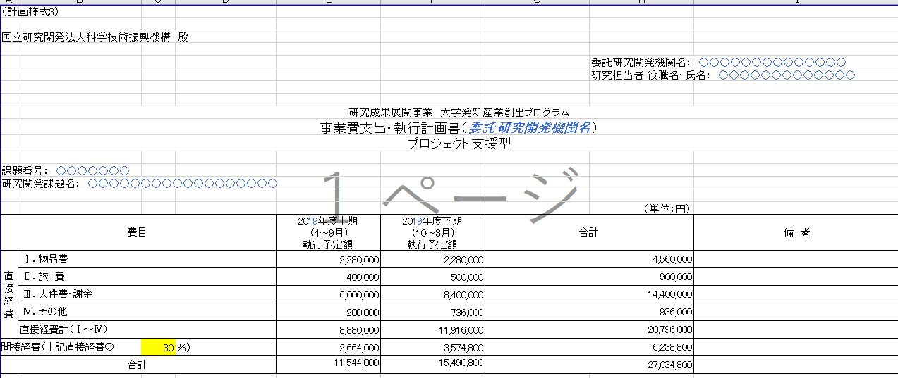
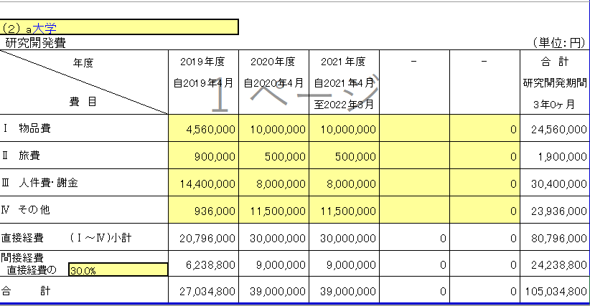

費

円単位だが、
千円単位
で数値を丸めて記入

間接経費は丸めないで記載
ただし、間接経費率は必ず整数とする

